Deutsch
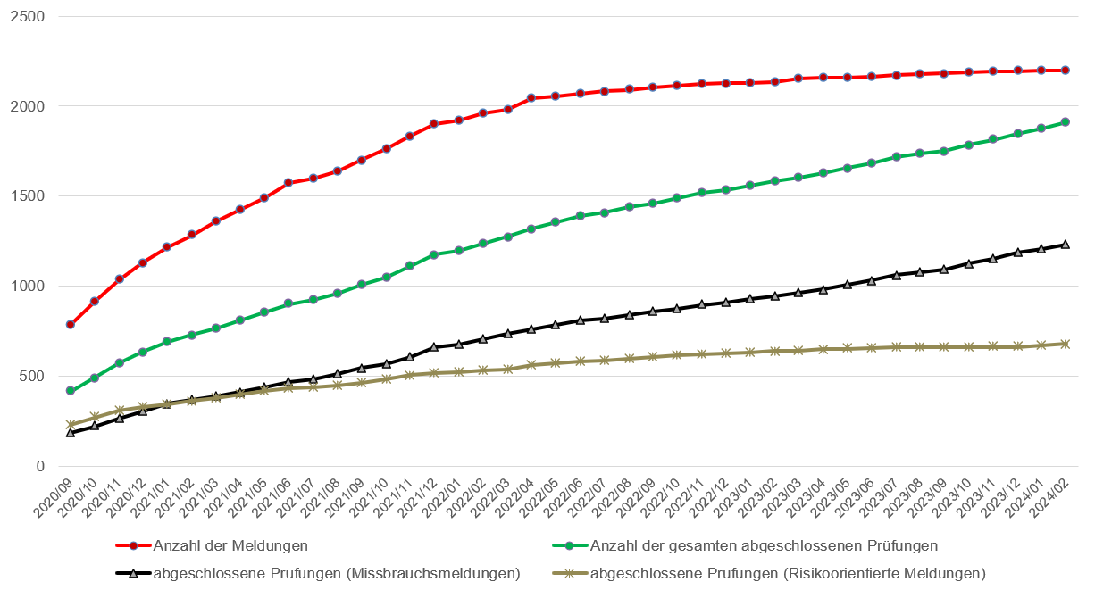
Übersicht: Arbeitgeberkontrollen Kurzarbeitsentschädigungen (KAE) Covid-19 durch das Staatssekretariat für Wirtschaft (SECO)

Prüfungsergebnisse | 2024-03-05

 | Missbrauchsmeldungen*2 |  | risikoorientierte Meldungen*3 |  | Total absolut |  | Entwicklung seit letztem Monat
Stand im Monat | Februar 2024 | Januar 2024 | Februar 2024 | Januar 2024 | Februar 2024 | Januar 2024 | Februar 2024
Anzahl Meldungen | 1,268 | 1,268 | 976 | 976 | 2244 | 2244 | 0
Total abgeschlossene Prüfungen | 1,231 | 1,214 | 684 | 676 | 1,915 | 1890 | 25
> davon abgeschlossen durch analytische Prüfungshandlung (ohne Prüfung am Betriebssitz) | 457 | 457 | 551 | 551 | 1008 | 1008 | 0
> davon abgeschlossen durch Prüfung am Betriebssitz | 774 | 757 | 133 | 125 | 907 | 882 | 25
> davon keine Beanstandung | 199 | 195 | 18 | 18 | 217 | 213 | 4
> davon Fehler | 495 | 486 | 99 | 92 | 594 | 578 | 16
> davon Missbrauch*1 | 80 | 76 | 16 | 15 | 96 | 91 | 5
Rückforderungen in CHF | 116,129,626.19 CHF | 114,648,216.41 CHF | 15,574,029.25 CHF | 14,495,597.75 CHF | 131,703,655.44 CHF | 129,143,814.16 CHF | 2,559,841.28 CHF

*1 Es handelt sich um Missbrauchsfälle aus Sicht der Revision, die während der Prüfung Beweise für den Missbrauch sicherstellen konnte. Vorbehalten bleibt die juristische Aufarbeitung der Fälle. Im Fall eines festgestellten Missbrauchs wird automatisch Strafanzeige gestellt.
*2 Gemeldet via Eidg. Finanzkommission (EFK), Whistleblowing-Plattform oder direkt an Arbeitslosenversicherung (ALV)
*3 Risikoorientierte Prüfungen erfolgen aufgrund von Resultaten aus Datenanalysen des SECO oder anderen Auffälligkeiten fallweise unter Berücksichtigung des "professional judgment".

Bearbeitungsstand der Meldungen seit letztem Monat

 | Missbrauchsmeldungen |  | risikoorientierte Meldungen |  | Total absolut
Stand im Monat | Februar 2024 | Januar 2024 | Februar 2024 | Januar 2024 | Februar 2024 | Januar 2024
Anzahl Meldungen | 1,268 | 1,268 | 976 | 976 | 2,244 | 2,244
> davon abgeschlossene Prüfungen | 1,231 | 1,214 | 684 | 676 | 1,915 | 1,890
> davon offene Prüfungen | 37 | 54 | 292 | 300 | 329 | 354
> davon laufende Prüfungen | 34 | 51 | 219 | 226 | 253 | 277
> davon vorgeprüfte Meldungen | 3 | 3 | 73 | 74 | 76 | 77

Bearbeitungsstand der Meldungen seit September 2020

Français
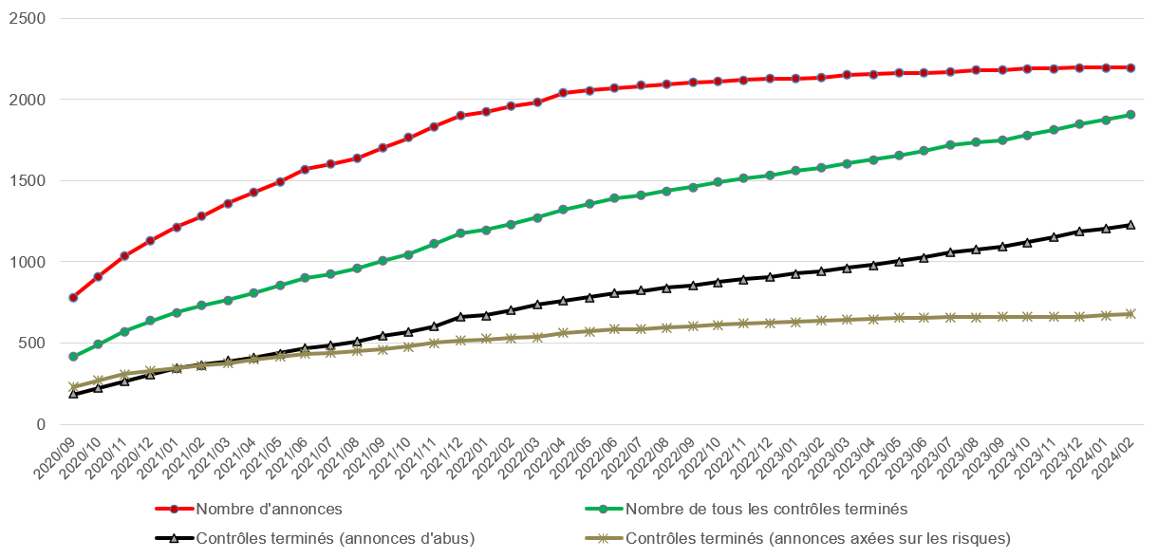
Aperçu : contrôle des employeurs en matière d'indemnité en cas de réduction de l'horaire de travail (IRHT) COVID-19 du Secrétariat d'État à l'économie (SECO)

État des contrôles employeurs | 2024-03-05

 | Annonces d'abus *2 |  | Annonces axées sur les risques *3 |  | Total absolu |  | Évolution depuis mois dernier
Situation au cours du mois | Février 2024 | Janvier 2024 | Février 2024 | Janvier 2024 | Février 2024 | Janvier 2024 | Février 2024
Nombre de cas annoncés | 1,268 | 1,268 | 976 | 976 | 2244 | 2244 | 0
Total contrôles terminés | 1,231 | 1,214 | 684 | 676 | 1915 | 1890 | 25
> dont terminés par contrôle analytique (sans contrôle au siège de l'entreprise) | 457 | 457 | 551 | 551 | 1008 | 1008 | 0
> dont terminés par contrôle au siège de l'entreprise | 774 | 757 | 133 | 125 | 907 | 882 | 25
> dont aucune réclamation | 199 | 195 | 18 | 18 | 217 | 213 | 4
> dont erreur | 495 | 486 | 99 | 92 | 594 | 578 | 16
> dont abus *1 | 80 | 76 | 16 | 15 | 96 | 91 | 5
Restitutions en CHF | 116,129,626.19 CHF | 114,648,216.41 CHF | 15,574,029.25 CHF | 14,495,597.75 CHF | 131,703,655.44 CHF | 129,143,814.16 CHF | 2,559,841.28 CHF

*1 Il s'agit de cas d'abus du point de vue de l'audit, qui a pu garantir des preuves d'abus pendant l'audit. Sous réserve du traitement juridique des cas. En cas d'abus constaté, une plainte pénale est automatiquement déposée.
*2 Annoncé via la Commission fédérale des finances (CDF), la plateforme de whistleblowing ou directement à l'assurance-chômage (AC).
*3 Les contrôles axés sur les risques sont effectués au cas par cas sur la base des résultats des analyses de données du SECO ou d'autres anomalies, en tenant compte du "jugement professionnel".

État de traitement des annonces depuis mois dernier

 | Annonces d'abus |  | Annonces axées sur les risques |  | Total absolu
Situation au cours du mois | Février 2024 | Janvier 2024 | Février 2024 | Janvier 2024 | Février 2024 | Janvier 2024
Nombre de cas annoncés | 1,268 | 1,268 | 976 | 976 | 2,244 | 2,244
> dont contrôles terminés | 1,231 | 1,214 | 684 | 676 | 1,915 | 1,890
> dont contrôles non terminés | 37 | 54 | 292 | 300 | 329 | 354
> dont contrôles en cours | 34 | 51 | 219 | 226 | 253 | 277
> dont annonces précontrôlées | 3 | 3 | 73 | 74 | 76 | 77

État de traitement des annonces depuis septembre 2020

Italiano
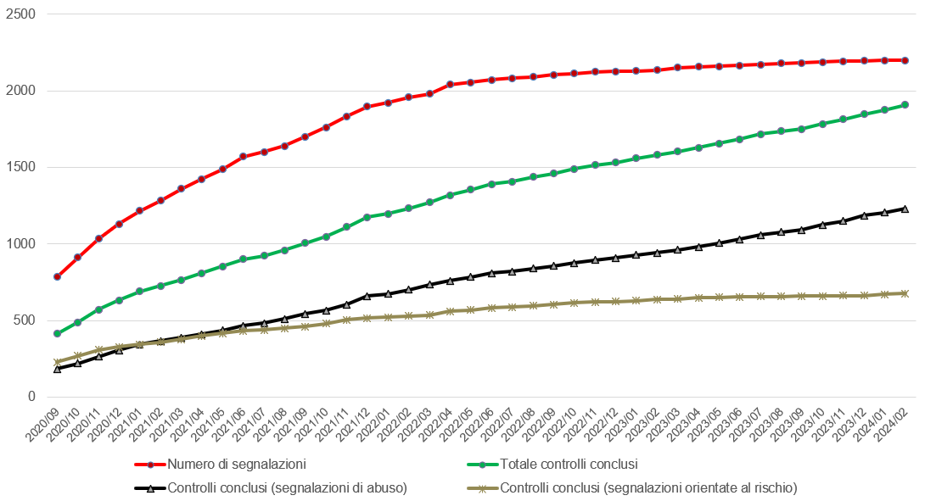
Panoramica: Controlli del datore di lavoro sulle indennità per lavoro ridotto (ILR) COVID-19 della Segreteria di Stato dell'economia (SECO)

Risultati dei controlli | 2024-03-05

 | Segnalazioni di abusi *2 |  | Controlli orientati al rischio *3 |  | Totale assoluto |  | Variazione rispetto al mese scorso
Stato nel mese | Febbraio 2024 | Gennaio 2024 | Febbraio 2024 | Gennaio 2024 | Febbraio 2024 | Gennaio 2024 | Febbraio 2024
Numero di segnalazioni | 1,268 | 1,268 | 976 | 976 | 2244 | 2244 | 0
Controlli completati | 1,231 | 1,214 | 684 | 676 | 1915 | 1890 | 25
> Totale controlli analitici (senza controllo in loco) | 457 | 457 | 551 | 551 | 1008 | 1008 | 0
> Totale controlli in loco | 774 | 757 | 133 | 125 | 907 | 882 | 25
> di cui nessuna contestazione | 199 | 195 | 18 | 18 | 217 | 213 | 4
> di cui errori | 495 | 486 | 99 | 92 | 594 | 578 | 16
> di cui abusi *1 | 80 | 76 | 16 | 15 | 96 | 91 | 5
Restituzioni in CHF | 116,129,626.19 CHF | 114,648,216.41 CHF | 15,574,029.25 CHF | 14,495,597.75 CHF | 131,703,655.44 CHF | 129,143,814.16 CHF | 2,559,841.28 CHF

*1 Si tratta di casi di abuso dal punto di vista dell'audit (raccolta di prove di abuso durante l'audit). È riservato il trattamento legale dei casi. Nel caso in cui venga rilevato un abuso viene automaticamente presentata una denuncia penale.
*2 Segnalati tramite il Controllo federale delle finanze (CDF), la piattaforma di whistleblowing o direttamente all'assicurazione contro la disoccupazione (AD).
*3 I controlli orientati al rischio vengono effettuati caso per caso sulla base dei risultati delle analisi dei dati della SECO o di altre anomalie, tenendo conto del "giudizio professionale".

Stato di elebaorazione delle segnalazioni dal mese scorso

 | Segnalazioni di abusi |  | Controlli orientati al rischio |  | Totale assoluto
Stato nel mese | Febbraio 2024 | Gennaio 2024 | Febbraio 2024 | Gennaio 2024 | Febbraio 2024 | Gennaio 2024
Numero di segnalazioni | 1,268 | 1,268 | 976 | 976 | 2,244 | 2,244
> Controlli completati | 1,231 | 1,214 | 684 | 676 | 1,915 | 1,890
> Controlli non completati | 37 | 54 | 292 | 300 | 329 | 354
> Controlli in loco in corso | 34 | 51 | 219 | 226 | 253 | 277
> Casi pre-esaminati | 3 | 3 | 73 | 74 | 76 | 77

Stato di elaborazione delle segnalazioni da settembre 2020

